Balance result. IV trim.
Las metas del PNDIP programadas para el 2024 por el Sector Salud son 26, mismas que corresponden a 16 intervenciones estratégicas. El cumplimiento en la ejecución de las metas según los parámetros de clasificación establecidos por Mideplan es el siguiente:
•16 metas “Cumplimiento alto” (62%)
• 5 metas “Cumplimiento medio” (19%)
• 5 metas ”Cumplimiento bajo” (19%)

Sector Salud Clasificación de metas de intervenciones Seguimiento IV trimestre 2024 PNDIP
En términos porcentuales, los datos se muestran en el siguiente gráfico:

 | Clasificación de la meta | Cumplimiento | Metas
 | Cumplimiento alto | 62% | 16
 | Cumplimiento medio | 19% | 5
 | Cumplimiento bajo | 19% | 5
 |  |  | 26

ICODER
HERRAMIENTA DE REPORTE DE CUMPLIMIENTO METAS PNDIP AL 31 DE DICIEMBRE 2024
IV TRIMESTRE 2024
Intervención Pública | Indicador | Meta anual 2024 | Cumplimiento | Clasificación de meta al 31 de diciembre 2024 |  |  | Logros | Cuando corresponda anotar las razones de los cumplimientos mayores al 125% | Obstáculos y su asociación con el riesgo materializado (en los casos de aquellas metas que no han avanzado según lo programado, debe explicarse la no efectividad de las medidas de mejora establecidas en los trimestres anteriores) | Anotar que evidencia respalda el dato reportado | Presupuesto programado (por fuente de financiamiento y el monto en colones). | Presupuesto ejecutado (por fuente de financiamiento y el monto en colones). | Justificación |  |  | Responsable
 |  | Valor meta) | (Valor real) | Cumplimiento Alto (Cuando el resultado anual de la meta es mayor o igual al 90%.) | Cumplimiento medio (Cuando el resultado anual de la meta es menor o igual a 89,99% o igual a 50%) | Cumplimiento bajo (Cuando el resultado de la meta es menor o igual a 49,99%.) |  |  |  |  |  |  | En caso de subejecución presupuestaria | En caso de sobreejecución presupuestaria | En caso de no ejecución presupuestaria
2. Estrategia Nacional para el Abordaje Integral de las Enfermedades Crónicas no Transmisibles y obesidad | C2. Tasa de población que realiza actividad física sistemática por cada 1000 habitantes a nivel nacional. | 7,5 de cada 1000 habitantes a nivel nacional Mujeres: 3,75 Hombres: 3,75 | 5 de cada 1000 habitantes a nivel nacional. Mujeres: 3 Hombres: 2 |  | X |  | Al IV trimestre se presentan los siguientes logros respecto a la meta: 1. Al 2024 se logra dar financiamiento al 100% de los Comités Cantonales de Deporte y Recreación programados de los cuales un total de 29 se encuentran activos y en ejecución de los recursos para el financimiento de los programas de deporte y recreación en donde ha participado un total de 8392 personas a saber: 1727 hombres y 6665 mujeres en sesiones de actividad física en el marco del Programa Actívate. 2. Como parte de las acciones para mejora del Programa Activate, el equipo técnico institucional logro brindar en un 90% el proceso de capacitación a los CCDR participantes sobre la plataforma de inscripción al programa e informe mensual sobre rendición de cuentas como parte de los requisitos para que dichas organizaciones deben presentar ante el ICODER. Así mismo se han reforzado las sesiones de seguimiento presencial sobre la ejecución del programa en las comunidades. 3. Durante el año 2024 se logra la adquisición y mantenimiento de equipo y mobiliario para centro de acondicionamiento físico lo cual permite mejorar el servicio brindado a los atletas que realizan diferentes sesiones de entramiento físico. Durante el cuarto trimestre se brindarón un total de 1818 sesiones de entrenamiento a atletas de alto rendimiento, a saber 143 hombres y 189 mujeres. 4. Se logra la particpación de forma efectiva de un 80% de las personas inscritas en el proyecto de Albetización Física que se desarrollo en el Parque Metropolitano la Sabana para tres grupos etarios: 34 niños (as), 21 adultos y 21 personas adultos mayores. Se logró culminar con la etapa final La Edición XL de los Juegos Deportivos Nacionales (JDN) se desarrolló durante el primer semestre 2024. |  | La meta para el primer semestre estaba avanzando de acuerdo con lo programado, sin embargo, las condiciones climáticas durante el II semestre afectarón la participación de las personas en los diferentes programas, proyectos y servicios debido a la falta de instalaciones deportivas bajo techo como alternativa segura para la realización de las activades deportivas, recreativas y de actividad física. Aún cuando se realizarón acciones de mitigación para evitar la interrupción de los servicios a causa de las condiciones ambientales, siempre hubo afectación siendo que disminuyo la participación de las personas en las sesiones de actividad física sistemática programadas. Por su parte, el cierre institucional a final de año también implicó una reducción en la visitación. | 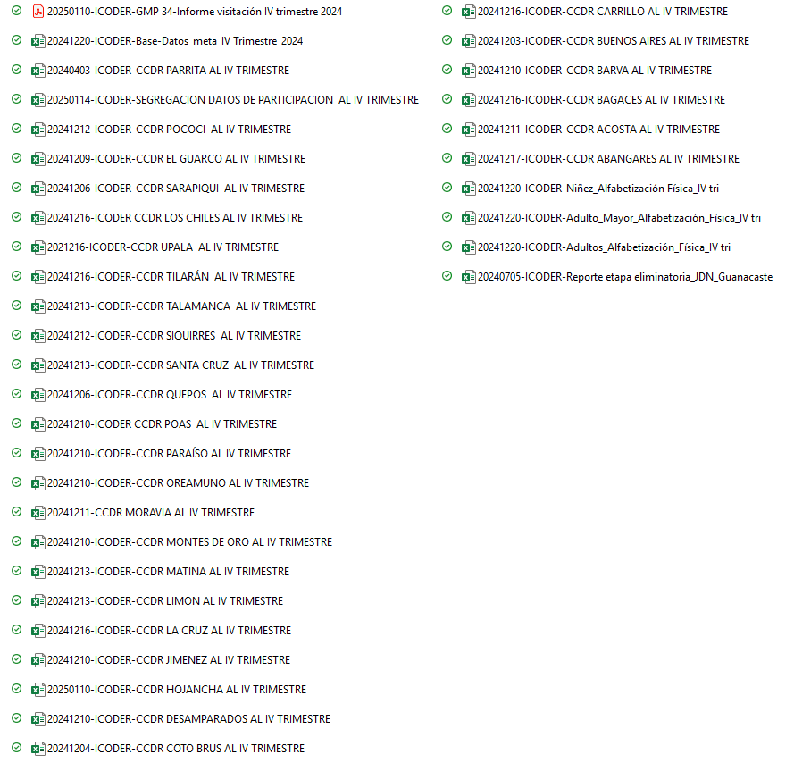 | ¢87 545 626, 84(MINISTERIO DE SALUD LEY ANTITABACO y FODESAF) ¢2 173 975 626, 84 (MINISTERIO SALUD/JDN, SUPERÁVIT ESPECÍFICO JDN, FODESAF) ¢336 045 626, 84 (MINISTERIO DE SALUD LEY ANTITABACO y FODESAF) ¢51 000 000, 00 (SUPERAVIT LIBRE y FODESAF) TOTAL= 2 648 566 880, 53 | ¢79 974 520, 50 (MINISTERIO DE SALUD LEY ANTITABACO y FODESAF) ¢2 087 378 913,50 (MINISTERIO SALUD/JDN, SUPERÁVIT ESPECÍFICO JDN, FODESAF) ¢323 174 520, 50 (MINISTERIO DE SALUD LEY ANTITABACO y FODESAF) ¢38 263 848, 38 (SUPERAVIT LIBRE y FODESAF) TOTAL= 2 528 971 802, 88 | Durante el ejercicio presupuetario 2024 se realizarón ajustes en la programación presupuestaria de los programas con lo cual el presupuesto total programado asociado a los programa al 31 de diciembre es de 2 729 141 273, 90. La subejecución presupuestaria de un 7% se debe a atrasos en el inicio de procesos de compra para la adquisición de maquinaria necesario para el buen funcionamiento de las instalaciones del Centro de Acondicionamiento Físico, para vigilancia del equipo, material y seguridad de las personas. Adicionalmente se estimarón recursos para la atención de necesidades del Programa de Juegos Deportivos Nacionales, sin embargo por temas de contratación administrativa el precio real de los bienes y servicios fuerón menores a los presupuestados. Se programarón recursos en la partida de remuneraciones para el pago de tiempo extraordinario de las personas funcionarias que participan en el Programa de Juegos Deportivos Nacionales, sin embargo hubo una subejecución de estos recursos debido a la emergencia nacional asociada al fenomeno del Niño que obstaculizo la realización de giras extraordinarias programadas para la atención de actividades especificas del programa. |  |  | ICODER

